Sheet1
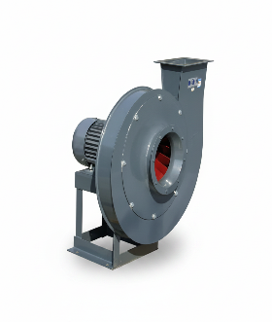 | Вентилятор уплотнения шибера от Vortexair.ru
 | ИП Дарер В. (5% НДС)
 | г. Москва, ул. Фадеева д. 12, м. Маяковская 8 (495) 798-22-12
 | https://vortexair.ru/
Официальное ценовое предложение
Дата: 27.5.26
Заказчик: | Ведущий инженер-технолог по методам очистки промышленных вредных выбросов в атмосферу

Подробная информация о товаре
Номер | Фотография товара | Модель/Технические характеристики | Количество | Единица | Цена за единицу | Общая стоимость в Москве
1 |  | Модель: RB-3-9-19-5A Одноступенчатый или двухступенчатый: одноступенчатый Частота: 50 Гц Мощность: 7,5 кВт Напряжение: 380 В Ток: 15 А Максимальная производительность: 1610 м³/ч Диапазон давления: от 5517 Па до 5697 Па Уровень шума: 85 дБ Вес: 180 кг Выпускной патрубок: DN100 | 4 | Единица
 |  |  |  |  |  |  | 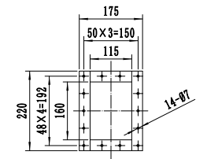
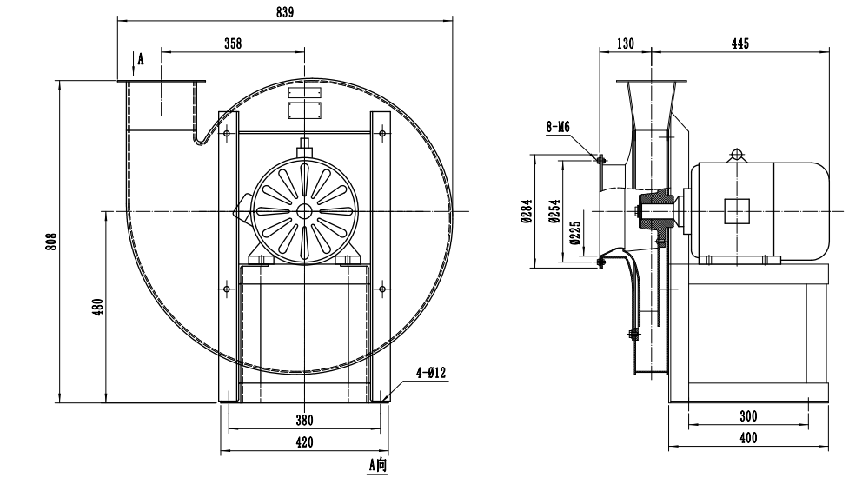
 | 
2 | 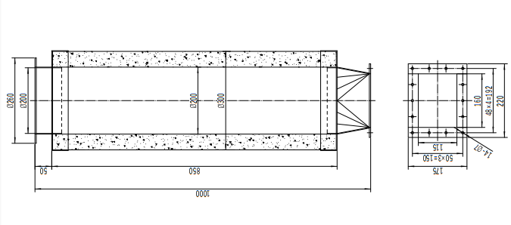 | Глушитель из нержавеющей стали, 20 кг | 4 | Единица | В связи с большим объемом заказа глушитель предоставляется бесплатно
3 | 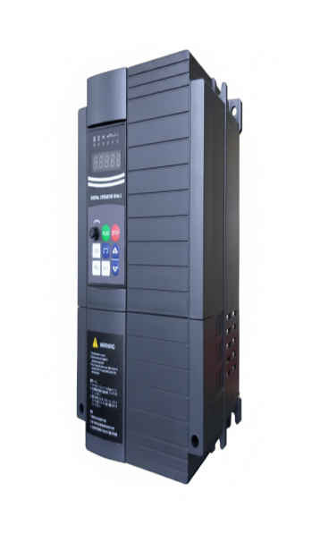 | Обозначение модели: EV510A-0075G/0110P-T4 Тип G (усиленный/универсальный): 7.5 кВт / 10.0 л.с. Тип P (облегченный/для вентиляторов и насосов): 11.0 кВт Входная мощность: трехфазное переменное напряжение 380 В, 50/60 Гц Выходная мощность: 11.0 кВА Номинальный ток: 17.0 А 148 × 246 × 160 mm, 3.1 kg | 4 | Единица
 | ✔ CE Certification ✔ ISO9001 ✔ High-tech Enterprise Certification
ДРУГИЕ УСЛОВИЯ: Торговые условия: 1. 50% предоплата и 50% после прибытия товара в Москву. 2. Упаковка: Длина: 100 см, ширина: 80 см, высота: 100 см, вес: 200 кг, 4 шт; Длина: 120 см, ширина: 80 см, высота: 80 см, вес: 95 кг, 1 шт; Длина: 35 см, ширина: 55 см, высота: 40 см, вес: 15 кг 3. Срок изготовления: 20 рабочих дней 4. Срок доставки:15–25 рабочих дней 5. Гарантия: 1 год 6. Технические характеристики и параметры товара не могут быть изменены после начала производства. 7. Данное предложение действительно по цене 30 дней

